会員登録画面
▼概要
・トップ画面メニューのの会員登録ボタン押下時に遷移する画面
・新規会員登録機能(ユーザID及びパスワードの認証登録)

▼利用可能権限
・アプリをインストールしている全ユーザ

画面レイアウト

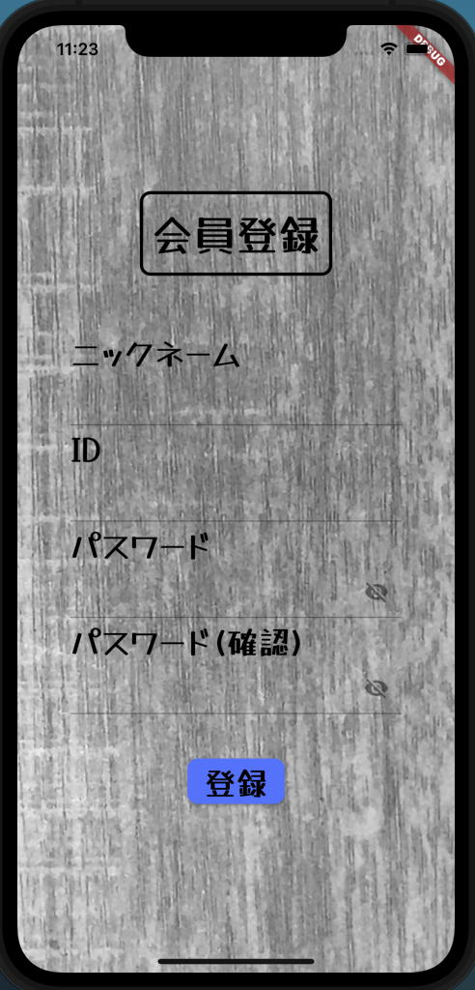

定義

 | 画面項目定義
 | No | 項目名 | 項目区分 | 導出元 |  |  | 表示内容 | 表示形式 | 備考
 | 1 | 会員情報入力(ニックネーム/ID/PW/PW確認) | テキストフォーム | - |  |  | ‐ | ‐
 | 2 | 登録 | submitボタン | - |  |  | ‐ | ‐

 | アクション定義
 | No | 項目名 | 操作 |  | アクション
 | 1 | 登録 | ボタン押下時 |  | 各項目のバリデーションを行い会員登録確認画面へ遷移

 | バリデーション
 | No | 項目名 | 入力形式 |  |  | バリデーション
 | 1 | ニックネーム入力 | 20文字制限 |  |  | NOT NULL
 | 2 | ID入力 | 16文字制限、半角英数字のみ |  |  | PRIMARY KEY
 | 3 | パスワード/パスワード確認入力 | 16文字制限,半角英数字のみ |  |  | NOT NULL、パスワードとパスワード確認の値が異なっている場合はエラー

